SP. REKREACIJA

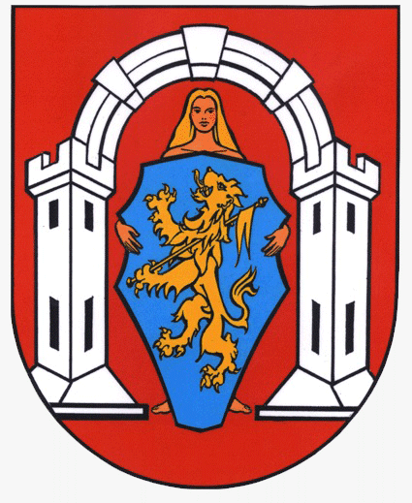
 | ZAJEDNICA SPORTSKIH UDRUGA GRADA
 | VUKOVARA
 | Trg Dražena Petrovića 2
 | 32010 VUKOVAR

 |  |  |  |  | GRAD VUKOVAR
OBRAZAC PRIJAVE PROGRAMA
Sportsko - rekreacijske aktivnosti

NAPOMENA PRIJAVITELJIMA:
Obrazac obvezno popuniti na računalu
Obvezno popuniti sva polja označena žutom bojom
U slučaju da tekst ne stane u prostor za unošenje teksta, možete ga napisati u zasebnom dokumentu i dostaviti kao privitak obrascu (navesti u "NAPOMENI" pod rednim brojem 14. Opisa programa)

I. OSNOVNI PODACI O PRIJAVITELJU PROGRAMA
1. | Naziv prijavitelja (puni naziv prijavitelja)
2. | Adresa sjedišta (ulica i kućni broj)
3. | Poštanski broj |  |  | 4. Mjesto
4. | OIB |  |  | 6. RNO - broj
5. | Registarski broj (Registar udruga) |  |  | 8. Telefon / Mobitel
6. | Žiro račun (IBAN)
7. | Naziv banke (koristiti padajući izbornik)
8. | E-mail
9. | Ime i prezime osobe ovlaštene za zastupanje

II. OPIS PROGRAMA
1. | Naziv programa
2. | Voditelj/ica programa
3. | Datum početka programa / projekta |  |  | Datum završetka
4. | Teritorijalna zastupljenost (LEGENDA)
5. | Opći i specifični ciljevi programa

6. | Opisati sustavne rekreacijskih aktivnosti u koje su ukljućeni građani grada Vukovara
RB | NAZIV AKTIVNOSTI |  | OPIS AKTIVNOSTI
6.1.
6.2.
6.3.
6.4.
6.5.
7. | Tko su ciljane skupine (skupine na koju programske aktivnosti izravno utječu), njihov broj i struktura (npr. dob, spol…)? Tko su krajnji korisnici programa (pojedinci, skupine, organizacije koje nisu izravno uključene u provedbu programa već on na njih ima posredan utjecaj)?

8. | Detaljan financijski plan za pojedine aktivnosti - specifikacija po sportovima (ukoliko ih je više)

9. | Organizacijska struktura i korištenje lokacije za obavljanje djelatnosti

10. | Dosadašnja iskustva u provođenju istih ili sličnih programa / projekata

11. | Na koji će način program biti usmjeren za zadovoljavanje potreba građana grada Vukovara?

12. | Na koji način planirate osigurati kvalitetnu promociju i vidljivost programa / aktivnosti u javnosti.

13. | Opišite mjerljive rezultate koje očekujete po završetku provođenja programa.

14. | NAPOMENA (ukoliko je potrebno)

III. FINANCIJSKI PLAN

PLANIRANI PRIHODI
RB | VRSTA PRIHODA |  | IZNOS | % SUFINANCIRANJA
1. | Prihodi iz proračuna ZSUGV |  | - kn | 0,00%
2. | Prihodi iz ostalih izvora |  | - kn | 0,00%
2.1. | Prihodi iz javnih izvora (proračun RH)
2.2. | Prihodi iz privatnih izvora
2.3. | Prihodi iz vlastitih sredstava
UKUPNO PRIHODI |  |  | - kn | 0%

PLANIRANI RASHODI
RB | VRSTA TROŠKA |  | UKUPNO | ZSUGV | OSTALI IZVORI
1. | Troškovi članarina, kotizacija… |  | - kn
2. | Troškovi službenih osoba (suci, liječnik…) |  | - kn
3. | Troškovi prijevoza |  | - kn
4. | Troškovi grafičkih usluga |  | - kn
5. | Troškovi stručnog rada |  | - kn
6. | Troškovi opreme (navesti vrstu opreme i količinu) |  | - kn | - kn | - kn
6.1. |  |  | - kn
6.2. |  |  | - kn
6.3. |  |  | - kn
6.4. |  |  | - kn
6.5. |  |  | - kn
7. | Ostali troškovi (upisati vrstu troška) |  | - kn | - kn | - kn
7.1. |  |  | - kn
7.2. |  |  | - kn
7.3. |  |  | - kn
7.4. |  |  | - kn
7.5. |  |  | - kn
UKUPNO RASHODI |  |  | - kn | - kn | - kn

Svojim potpisom pristajem da Zajednica sportskih udruga grada Vukovara, Trg Dražena Petrovića 2, kao voditelj obrade, prikuplja i obrađuje moje osobne podatke te da se koriste u svrhu: evidencije korisnika prava na javnom natječaju za financijska sredstva u području sporta od interesa za Grad vukovar. Podaci će se proslijediti Gradu Vukovaru kao davatelju financijskih sredstava, a čuvat će se 11 godina sukladno Zakonu o arhivskom gradivu i arhivima (NN 105/97, 64/00, 65/09, 125/11, 46/17 - pročišćeni tekst zakona) i Pravilniku o zaštiti i čuvanju arhivskog i registraturnog gradiva izvan arhiva (NN 63/04).
Izjavljujem da su svi podaci navedeni u obrascu točni i istiniti te da sam od strane voditelja obrade upoznat sa svrhom, osnovom i vrstom obrade mojih osobnih podataka.
Svojim potpisom potvrđujem da sam upoznat s pravom da mogu u svakom trenutku zatražiti pristup svojim osobnim podatcima te ispravak, brisanje ili ograničavanje obrade mojih osobnih podataka kao i pravo na podnošenje prigovora na obradu mojih osobnih podataka. Ova privola dana je dobrovoljno te sam upoznat da je u svakom trenutku mogu povući te tražiti prestanak daljnje obrade, ali ono ne utječe na zakonitost obrade prije povlačenja.
Kontakt za ostvarivanje prava ispitanika: 032/421-866

Ime i prezime ovlaštene osobe: |  | 0

Mjesto i datum:

 |  |  | MP

 |  |  |  | Potpis

